image
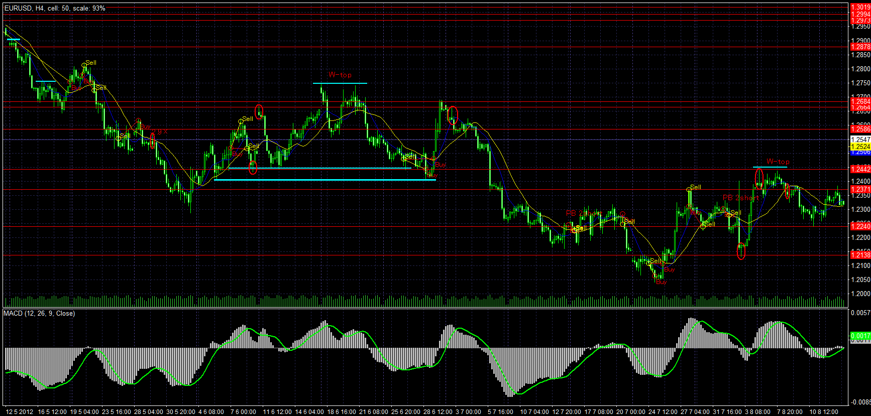
2011.05.03 | 2011.08.05
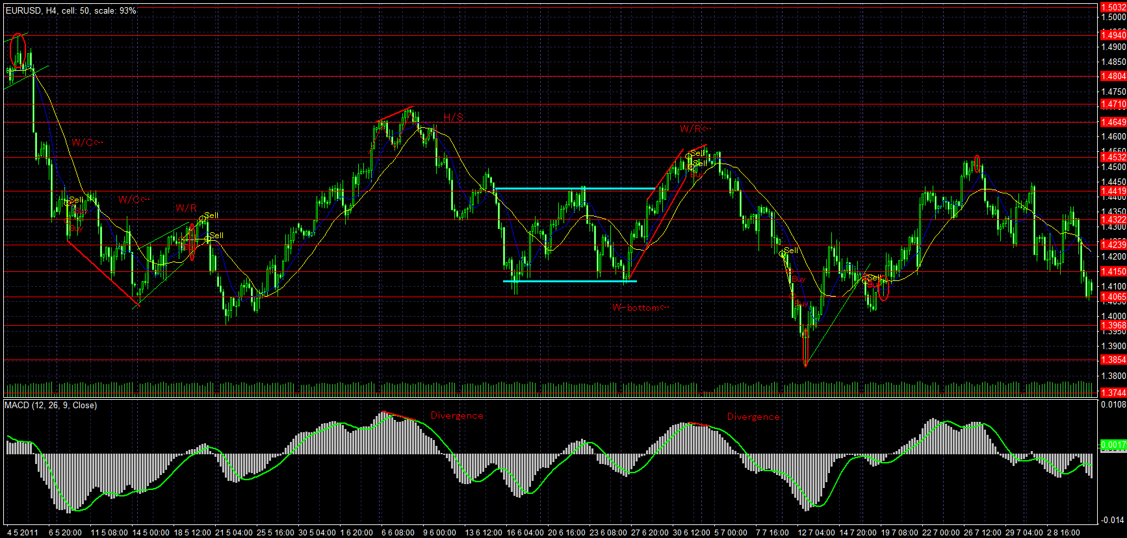

2011.08.05 | 2011.11.09
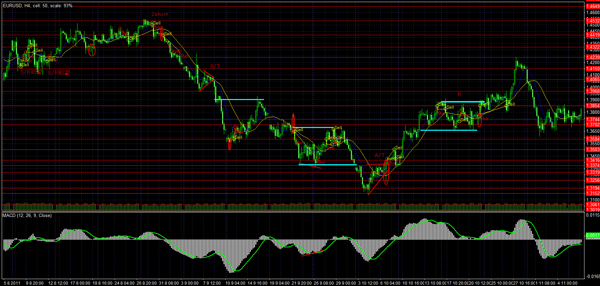

2011.11.09 | 2012.02.14
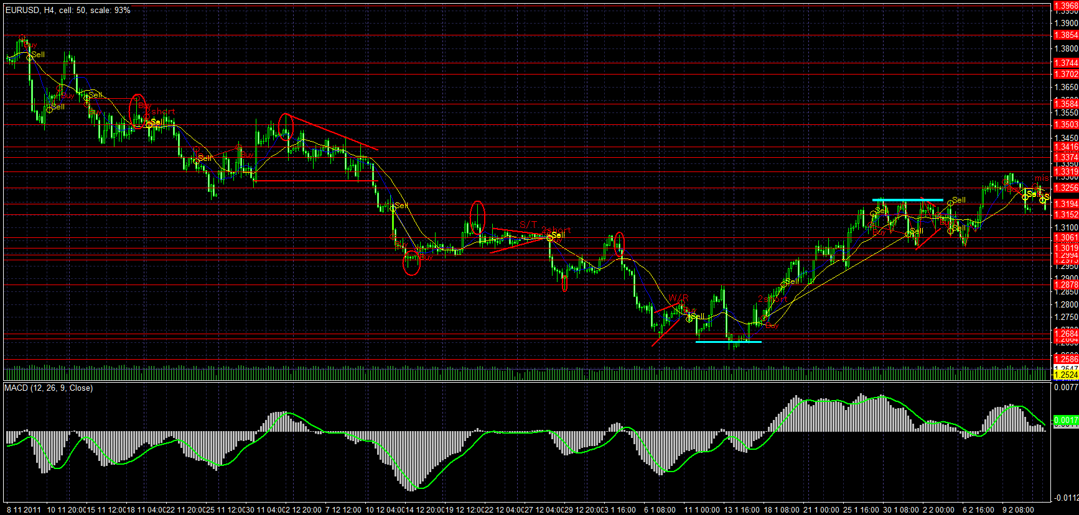

2012.02.14 | 2012.05.12
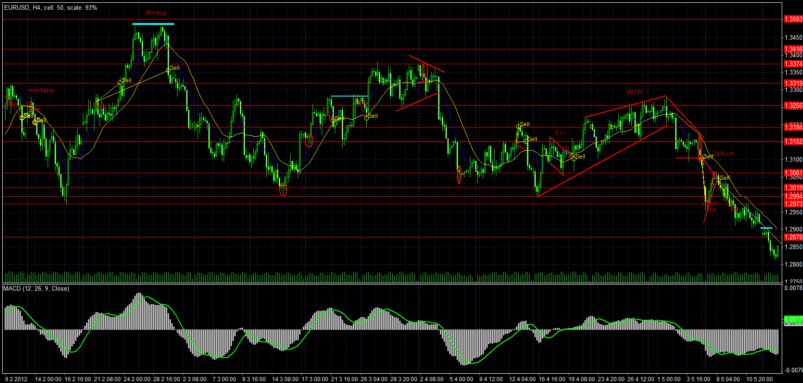

2012.05.12 | 2012.08.16

